制冷系统 NUDD分析
 | 制冷系统 |  |  |  |  |  |  |  |  |  |  |  |  |  |  |  |  |  | 填写待评估零件名称，如锅炉组件（微软雅黑，14号，加粗）
系统功能逻辑图 |  |  |  |  |  |  |  |  |  |  |  |  |  |  |  |  |  |  | 功能逻辑图，主要指完成此功能的逻辑流程图，包含所有功能涉及的逻辑，即结构、电子和软件等；思维导图形式展开，使用mindmaster软件，可直接插入mindmaster格式文件，此阶段需要识别出需要进一步分析的高风险功能（识别出来高风险功能以实现此功能的部件体现），此文件只识别New和Difficult两项
工作场景 | 注：工作场景是描述此部件是在怎样的情景下工作的，这是测试方法设计中的重要来源。MRD是工作场景的输入之一，请一定要符合MRD要求。
 | 1 | 应用品类 | 净水机
 | 2 | 使用地域 | 中国 | 欧洲 | 北美 | 南美 | 非洲 | 东南亚
 | 3 | 使用环境 | 室内 | 厨房
 | 3.1 | 整机存储温度（℃） | 0-40
 | 3.2 | 整机运输温度（℃） | -30~60
 | 3.3 | 整机工作温度（℃） | 0-40
 | 4 | 部件工作温度（℃） | 70 | 提示:此温度过高,风险项须分析高温对结构的影响
 | 5 | 整机工作湿度（%） | 5~95%
 | 6 | 整机工作气压（kPa） | 70 ~106
 | 7 | 使用介质 | 净水，空气
 | 8 | 介质温度（℃） | -5℃~30℃
 | 9 | 工作模式 | 当冷水箱中水温高于8℃的情况下压缩机，搅拌电机及风扇开始工作，制冷系统开始工作的前提为水箱中的水需在高水位。
 | 10 | 应用工况 | 厨下封闭环境（耐高温）
 | 11 | 工作寿命 | 2年维修寿命，（冷水每天使用量1400ml，气泡水每天使用量600ml，压缩机累计运行时间130/60*365*2*1.3=2060h（制冷时间50min+保冷时间80min）
 | 12 | …… | 此行非必要不增加
文字要结合图表进行详细说明，有层次，包含在系统中的状态等。如果工作原理是众所周知的，可以写其特点，比如调整无刷电机；又如，有些工作原理不好描述的，可不写，如锅盖。
工作原理文字描述 | 压缩机工作原理： 压缩机的工作原理主要涉及吸气、压缩和排气三个过程。 ①吸气过程：气体通过吸气管进入压缩机，并经过过滤器去除灰尘和杂质。 ②压缩过程。电机驱动压缩机，通过曲轴连杆机构使活塞在气缸内上下运动，从而改变气缸内的容积，当活塞向下运动时，气缸容积增大，气压降低，空气通过进气阀进入气缸；当活塞向上运动时，气缸容积减小，气压升高，气体被压缩。 ③排气过程。当气体被压缩到所需压力时，通过排气阀排出，进入下一个过程。 |  |  |  |  |  |  |  | 制冷系统工作原理： 1、压缩机压缩蒸汽态冷媒，产生高压高温的过热蒸汽，此时冷媒温度高于饱和蒸汽温度 2、从压缩机出来的过热蒸汽经过冷凝器，通过风扇给冷凝器降温，使得冷凝器中的冷媒相变为高压过冷液态，当外界散热不足或者冷凝器选型不当，冷媒的相变不足以达到过冷液态。 3、从冷凝器出来的高压过冷液态经过膨胀阀或者毛细管，使得冷媒从高压液态转化为低压液态，为满足足够的制冷量，毛细管的长度选型需要适中。 4、从膨胀阀或者毛细管出来的饱和液体经过蒸发器，使得冷媒从液态相变为低压气态，吸收外界热量，为将冷媒充分气化，蒸发器的长度选型需要适中。 以此四部循环达到制冷效果。 |  |  |  |  |  |  |  |  |  | 针对上述工作原理图的文字描述，包括基本原理、工作过程、工作频率、工作状态等必要信息
越详细越好，图越能说明原理越好
工作原理图（以图表形式辅助工作原理的表达） | 压缩机工作原理： |  |  |  |  |  |  |  | 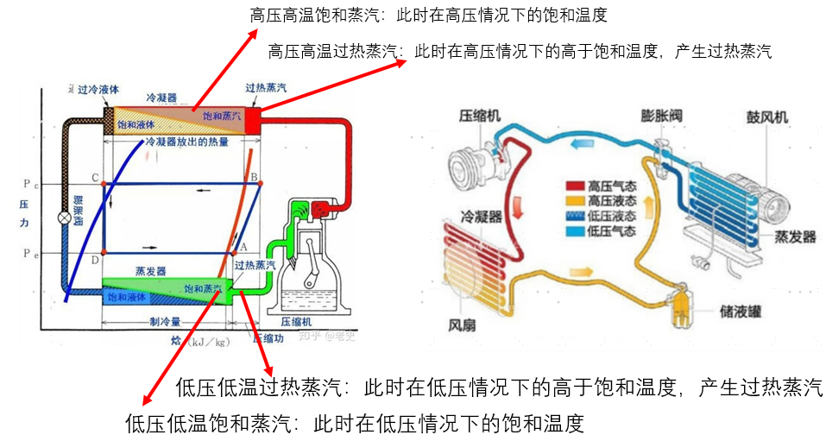 制冷系统工作原理： |  |  |  |  |  |  |  |  |  | 工作原理图：各个零件/部件怎样实现此功能的，包括基础工作原理，如传感器的工作原理、电机的工作原理等，这样可以更好地帮助我们了解此功能实现过程中会出现的风险。以图表的方式进行展示，尽量细致，尽量全面，细化到最底层的零件。
机械保护（有则描述，无则填写无） | 无 |  |  |  |  |  |  |  |  |  |  |  |  |  |  |  |  |  | 机械保护，是通过机械结构实现的保护部件免受破坏的保护形式，如超越离合器、隔膜泵的自循环结构等。
说明参数是怎么来的？
部件输入参数（即，给部件工作提供了什么） | 1、输入电压：220±10%V ——参照电源模块规格书 2、使用介质：R600a ——不含氟制冷剂，属于饱和碳氢制冷剂，原材料取自天然成分，制程更加环保低碳 3、输入功率：85W±20% ——依据制冷量与使用环境条件选型压缩机，制冷效率COP为0.94，制冷量为80W 4、冷凝器：使冷媒从高压气态相变为高压液态，释放热量 冷凝温度：54.4℃±0.5℃ ——制冷量选型确定压缩机，压缩机出口特定压力下冷媒的冷凝温度 5、毛细管：使冷媒从高压液态转化为低压液态 压力变化状态：高压＜330psi，低压＞88psi ——冷媒通过毛细管后产生压差，不同压力下使冷媒产生不同的冷凝温度与蒸发温度 |  |  |  |  |  | 6、蒸发器：使冷媒从低压液态相变汽化为低压气态，吸收热量 蒸发温度：-23.3℃±0.5℃ ——制冷量选型确定压缩机，压缩机入口特定压力下冷媒的冷凝温度 |  |  |  |  |  |  |  |  |  |  |  | 此部件的输入信息，如电压、电流、水压等，要详细说明参数的来源依据
说明参数是怎么来的？
部件输出参数（即，部件能提供什么，即我们设计想要的参数） | 1、制冷量：80W ——①、厨下密闭环境使用，在较大制冷量下冷凝器无法有效散热，使得冷媒无法相变为饱和液态，从而导致从蒸发器到压缩机内的冷媒存在气液混合态，使得运行过程中活塞缸大负载运转，导致压缩机停机； ——②、1L常温25℃水，制冷到3℃，制冷时长20min， 总体制冷量：W1=1kg * 4186 J/kg·℃ * (-22℃) /1200s= 76.7W （除去第一次制冷，第一次制冷包含低水位下300ml水，外壳等额外制冷需求，导致第一次的制冷时间较长） 2、制冷时间：30min（除第一次制冷） ——MRD需求 3、制冷水量：1L ——MRD需求 |  |  |  |  |  | 4、出冷水温度：3℃、5℃、10℃、15℃ ——MRD需求 |  |  |  |  |  |  |  |  |  |  |  | 此部件在得到输入之后，能得到怎样的输出，如扭矩、转速、间歇运转等。此输出是从部件的角度考虑的，理论是此输出就是设计想要达到的状态。
规格 | 一、供应商：美达康 二、性能： 1、额定电压：AC220V 50Hz 2、制冷量：80W 3、压缩机性能规格： ①、额定转速：2946rpm ②、气缸容量：4.8 ③、单压缩机噪音：≤45dB ④、启动器规格：QP2-33 ⑤、保护器规格：BT25-125A61D3 ⑥、单压缩机气密压力：1.1MPa ⑦、单压缩机耐压压力：1.5MPa ⑧、单压缩机强度压力：3MPa ⑨、耐电压：1、1500V 1min；2、1800V 1s 4、冷凝器：材料型号：TP2 ——①、冷凝器不可过大：a、空间要求b、外界冷却介质温度影响，冷凝器过大后无冷却效果 ——②、冷凝器不可过小：冷媒经过选型长度的冷凝器从高压气态可以完全相变为过冷液态 5、蒸发器：材料型号：TP2 ——①、蒸发器不可过长：a、空间要求b、过长的蒸发器产生过大的过热蒸汽，从而增加压缩机的排气温度，从而降低制冷效率 ——②、蒸发器不可过短：蒸发器过短导致冷媒吸收外部水的热量较少，制冷效率下降，并且冷媒经过蒸发器后达不到过热蒸汽态，会加大压缩机负载 |  |  |  |  |  | 6、毛细管：尺寸：内径0.6mm、外径1.8mm、长度2.3m ——①、毛细管不可过短：从冷凝器出来的冷媒会因为毛细管过短，压降太小，导致进入蒸发器的冷媒蒸发温度（-35℃~-15℃）过高，制冷效率下降 ——②、毛细管不可过长：冷媒压降较大，导致管道阻力增大，增加压缩机运行负载，制冷效率下降 7、散热风扇： ①、额定电压：24V ②、额定转速：2400rpm±10% ——在满足噪音的前提下，散热风扇在2400rpm转速下可以给冷凝器起到及时降温的作用，通过在高温环境下对冷凝器做温升测试 8、搅拌电机+叶轮： ①、额定电压：24V ②、额定转速：6000rpm±10% ——CFD流体分析中，在低转速的情况下，水箱内有不流通或低流通的温度死角，在6000rpm的转速下，水箱中各处水温较为均匀。 9、水位传感器： 10、NTC规格： |  |  | 三、安规 1、EMC余量：≥5dB ——添可企标 2、保护器动作温度：135℃ 3、压缩机绝缘等级：class E 4、绝缘阻抗：≥20兆Ω 四、可靠性 1、快速启停测试： 2、正常寿命： 3、冰堵测试： |  |  |  |  |  |  |  |  | 规格：主要是指待评估零件/组件为外购件的规格参数，包括供应商、技术参数、材料、外形尺寸、内部元器件的技术参数等，尽量详细，也可以插入其它可以佐证其规格的文件、图片等（微软雅黑，10号）
结构示意图 | 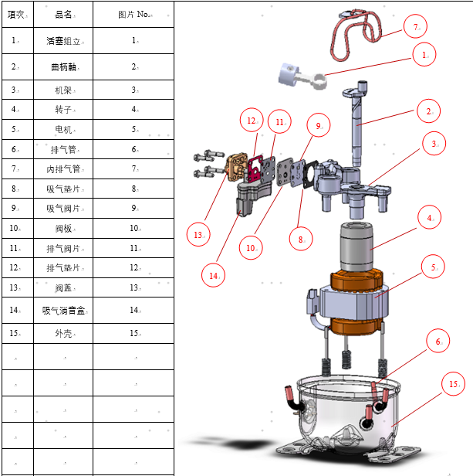 压缩机爆炸图 |  |  |  |  |  |  |  | 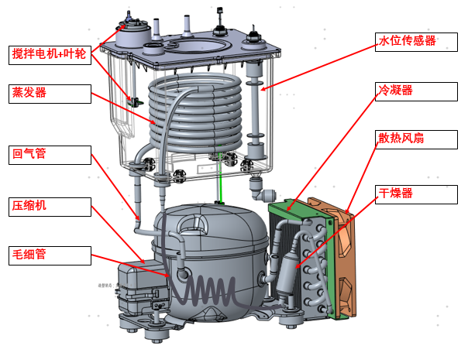 制冷系统结构图 |  |  |  |  |  |  |  |  |  | 结构示意图：尽量完整的表示出待评估零件的结构，可使用多图表示，并包含各子零件的名称与指示位置
部件实现所需功能怎样控制的，怎样触发的
控制逻辑（软件） |  |  |  |  |  |  |  |  |  |  |  |  |  |  |  |  |  |  | 控制逻辑：此功能实现的软件控制逻辑，如控制分几个阶段，控制电压、时间分别为多少，触发点是什么等？
保护逻辑（电子） | 无 |  |  |  |  |  |  |  |  |  |  |  |  |  |  |  |  |  | 保护逻辑：主要指此零件处于不同状态下的保护条件、保护状况及保护控制，包括硬件与软件在内的所有保护
保护逻辑（软件） | 无 |  |  |  |  |  |  |  |  |  |  |  |  |  |  |  |  |  | 保护逻辑：主要指此零件处于不同状态下的保护条件、保护状况及保护控制，包括硬件与软件在内的所有保护
序号 | 结构/功能模块 | 功能失效模式（结构/电子/软件） | 功能失效后果（结构/电子/软件） | 模块 | 失效分析维度1 | 对应的零件或组件名称 | 失效分析维度2 | 失效原因（结构/电子/软件） | 预防控制方案（结构/电子/软件） | 评估项目（实验室） | 评估项目（SQE） | 监控参数（结构/电子/软件） | NUDD识别 | 影响面 | 严重度 | 频度 | 可探测度 | AP
1 | 制冷功能 | 压缩机停机不运行 | 不制冷 | 制冷系统 |  | 压缩机 |  | 封闭环境下，冷凝器无法散热，导致冷媒相变异常，压缩机活塞缸运转负载较大，过负荷保护器断开，导致压缩机停止工作。 | 1、压缩机选用高背压类型，降低活塞容积，从而降低压缩机中电机运转负荷。 2、软件逻辑采用即用即补方式，降低每次压缩机运转时间 | 1、整机温升测试 2、制冷性能测试 3、压缩机连续启停测试 |  | 1、温升 2、性能指标 | N | 功能 | 7 | 5 | 5 | M
2 | 制冷功能 | 制冷效率下降 | 制冷效率下降 | 制冷系统 |  | 冷媒 |  | 冷媒泄露 | 1、铜管采用紫铜管材质 2、焊点连接处的气密性灌完冷媒后卤素检测仪全检 | 1、快速干检制冷能力测试 2、气密性检测 3、包装运输测试 |  | 1、快速干检制冷能力测试 2、气密性检测 3、包装运输测试 | N | 性能 | 7 | 3 | 1 | L
3 | 制冷功能 | 制冷效率下降 | 制冷效率下降 | 制冷系统 |  | 风扇 |  | 1、风扇选型不合理 2、风扇损坏失效 | 1、系统风道风压适配风扇的选型 2、减小风扇出风口风阻 3、风扇进行寿命测试，可靠性测试 4、风扇可拆卸维修 | 风扇寿命测试 |  | 风扇寿命测试 | N | 性能 | 7 | 3 | 3 | L
4 | 制冷功能 | 制冷效率下降 | 制冷效率下降 | 制冷系统 |  | 蒸发器 |  | 蒸发器结冰 | 增加搅拌电机与搅拌叶轮，增加冷水箱中水的流动性，防止蒸发器周边结冰 | 1、搅拌电机寿命测试 2、冷水箱不同位置布点温度分布确认 |  | 1、搅拌电机寿命测试 2、冷水箱不同位置布点温度分布确认 | N | 性能 | 5 | 5 | 5 | L
5 | 制冷功能 | 制冷效率下降 | 制冷效率下降 | 制冷系统 |  | 冷凝器 |  | 长期运转后冷凝器被灰尘粘附，导致进风量减少 | 冷凝器可清洗，并周围不可有带电部件 | 冷凝器冲洗测试 |  | 冷凝器冲洗测试 | N | 性能 | 5 | 3 | 5 | L
6 | 制冷功能 | 制冷效率下降 | 制冷效率下降 | 制冷系统 |  | 整机系统 |  | 整机进风口由于长期运转后被灰尘或者昆虫粘附后，导致进风量减少 | 1、整机侧板大量小进气孔 2、增加底盘进风口，底盘进风口采用大进风口结构 | 冷凝器冲洗测试 |  | 冷凝器冲洗测试 | N | 性能 | 5 | 5 | 3 | L
7 | 制冷功能 | 压缩机死机 | 制冷失效 | 软件 |  | 压缩机 |  | 压缩机运行时，用户断电，然后又立马上电，压缩机立即再次重启运行，导致压缩机死机 | 1、提示用户五分钟后再次上电
8
9
10
11
12
13

失效分析维度
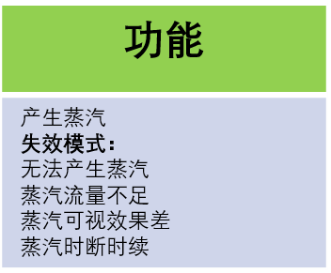
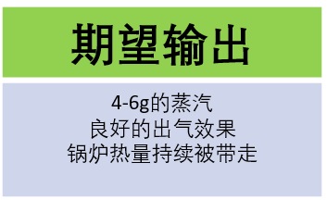
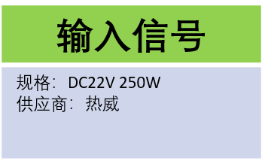
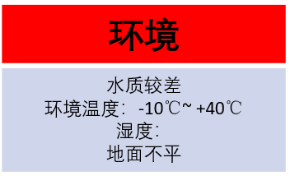
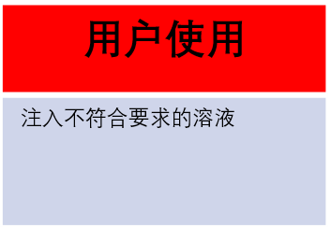
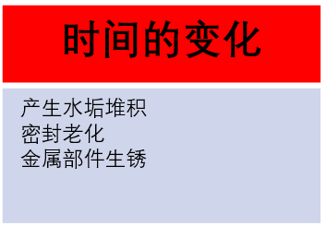
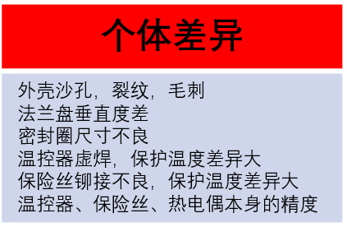
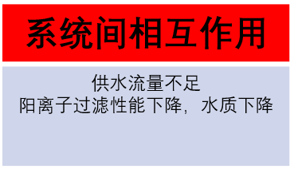
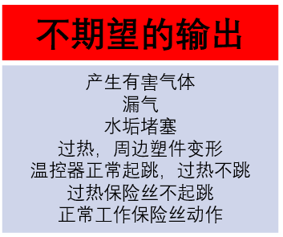
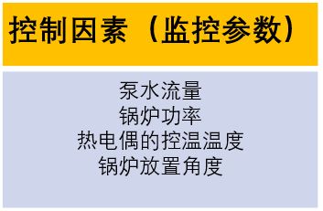
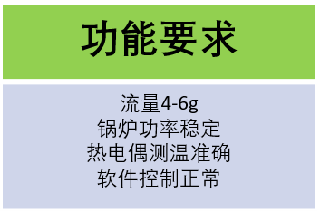
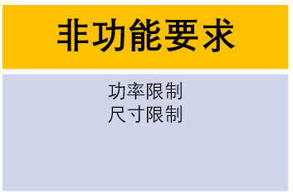
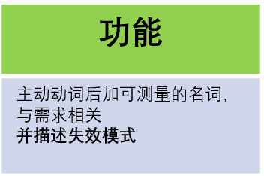
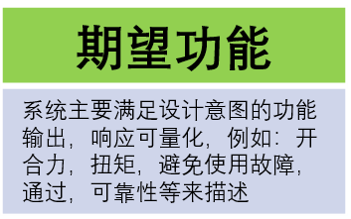
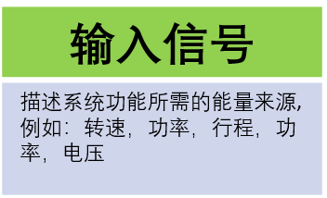
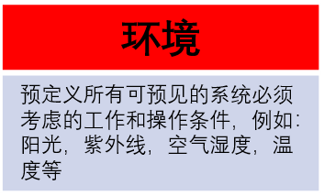
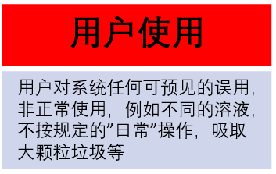
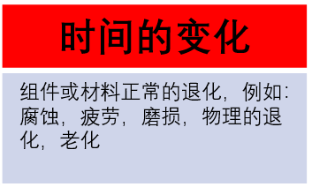
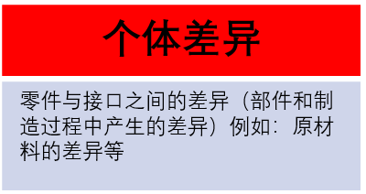
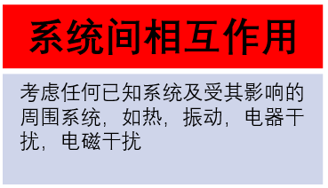
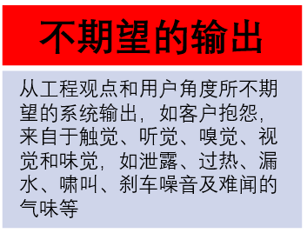
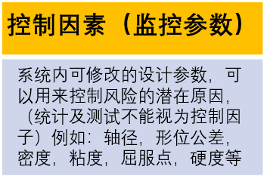
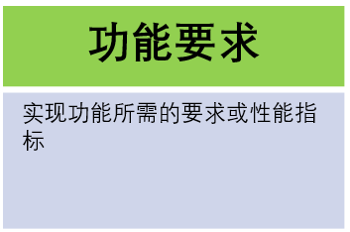
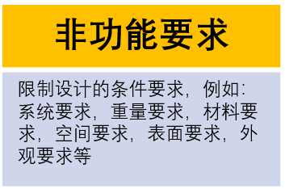
分析维度1-可能发生风险的零件--定位哪个零件会出现风险
 | 分析维度 | 举例 | 风险零件 | 风险评估
功能 | 是否有高速运动件 | 吹风机电机风扇组件，齿轮箱等 | 高速件 | 可靠性/寿命/噪音/性能/温升
 | 是否涉及用户界面 | 开关组件（包括按钮、开关） | 用户操作件 | 可靠性/寿命
 | 是否涉及密封功能 | 所有动密封、静密封 | 密封件 | 气密性/防水性
 | 是否具有传动功能 | 电机、轴、联轴器、相应的紧固件、同步带等 | 传动件 | 可靠性/寿命/噪音/性能
 | 是否有部件持续受力或交变力 | 涉及弹簧件、凸轮等易磨损、易冲击件等 | 施力件或受力件 | 可靠性/寿命
 | 是否有加热/导热功能 | 锅炉、加热丝等 | 发热件或导热件 | 温度/寿命
 | 是否有传感器信号 | 水满检测，脏污检测红外传感器等 | 传感器 | 信号稳定/干扰
 | 是否需要耐腐蚀 | 智能锅内部的零件等 | 结构件 | 盐雾测试/溶液测试
 | 是否需承受瞬间大电流，高电压 | 某些元器件等 | 电器件 | 长期及瞬间电流/耐压测试
 | 是否有其它特殊功能 |  | 特殊功能件 | …
 |  |  | 分析维度2-零件可能发生的风险，定位零件会发生怎样的风险

Sheet1
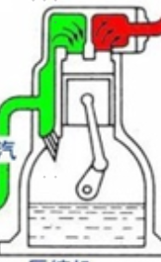

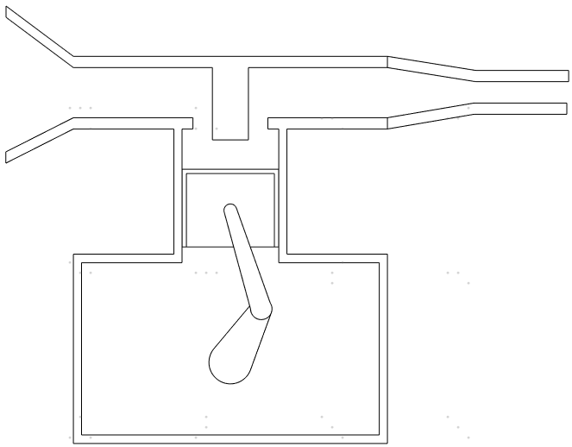

单向阀
单向阀

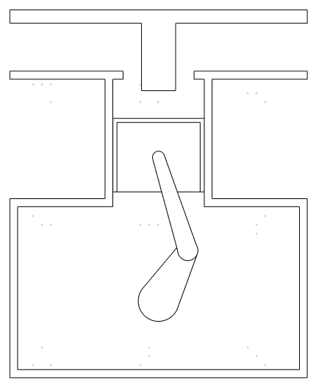

进气
出气
压缩机进气口
压缩机出气口
压缩机进气口
压缩机出气口

进气单向阀打开
进气单向阀关闭
压缩冷媒
出气单向阀打开

活塞缸
活塞缸

活塞缸向下运动
活塞缸向上运动
活塞缸向上运动

电机+曲柄连杆
电机+曲柄连杆

压缩机油
压缩机油

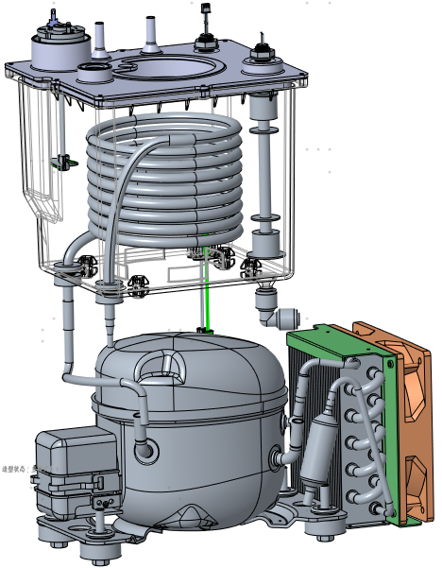

水位传感器

搅拌电机+叶轮

蒸发器
冷凝器

散热风扇

回气管

干燥器

压缩机

毛细管

